界面&功能
界面相关 |  |  |  | 功能规则

2
 | 功能入口
 | 主界面点击【首领挑战】按钮打开功能界面
 | 首领挑战-个人首领

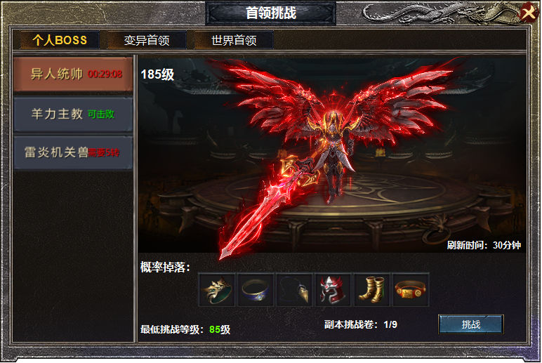
3

 |  | 1 | 标题 | 1 | 标题栏
 |  | 2 | 关闭按钮 | 2 | 关闭按钮
 |  | 3 | 一级页签，有选中状态 | 3 | 一级页签
 |  | 4 | 二级页签，头选中状态 |  | ▶ | 页签有选中状态，点击下方展开详情，首次进入时默认第一个页签及详情
 |  | 5 | 道具iCON及框体，挑战按钮。背景原画 | 4 | 二级页签
 |  |  |  |  | ▶ | 页签有选中状态，上方选中一级页签时，二级页签默认选中第一个。
 |  |  |  |  | ▶ | 点击页签，右侧展开详情。
 |  |  |  |  | ▶ | 页签上显示可击败，挑战需要的等级，已经击败的显示刷新倒计时。
 |  |  |  | 5 | 详情栏
 |  |  |  |  | ▶ | 左上方显示怪物的等级，中间显示首领的模型，右下角显示刷新时隔。（时间是固定数值）
4
 |  |  |  |  | ▶ | 下方根据怪物掉落表，显示当前怪物掉落的道具预览,点击ICON 显示道具详情。
 |  |  |  |  | ▶ | 显示挑战此怪物的最低等级，显示进入副本的道具消耗及背包拥有数量。
 |  |  |  |  | ▶ | 点击挑战按钮进入副本，扣除道具消耗，道具不足时弹出TIps.
 |  |  |  |  | ▶ | 怪物未刷新的时候，点击按钮也可进入副本，扣除消耗道具。副本里无怪物。
 |  |  |  |  | ▶ | 副本里有倒计时，倒计时结束退出副本。

5

 | 首领挑战-变异首领

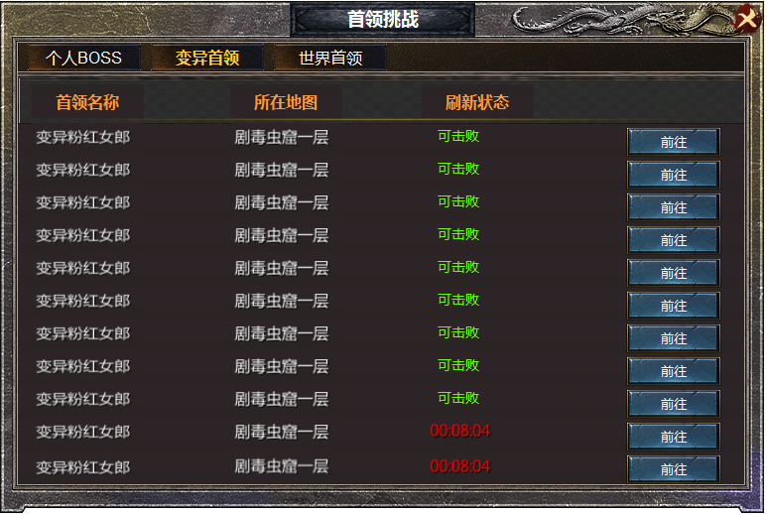
 |  |  |  | 1 | 详情栏
 |  |  |  |  | ▶ | 显示首领名称，所在地图，刷新状态倒计时。
 |  |  |  |  | ▶ | 变异首领为野外首领，点击前往按钮，可传送至首领所在地图，地图三层时，只传送到一层。
1
 |  |  |  |  | ▶ | 首领被击杀时，当前列变到最后列，显示刷新倒计时，根据时间依次排列。

 | 首领挑战-世界首领

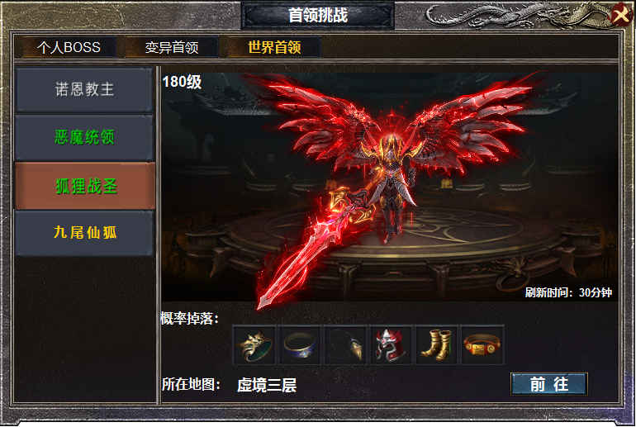
 |  |  |  | 1 | 二级页签栏
 |  |  |  |  | ▶ | 页签栏有选中状态，有三种颜色，低于自身等级10的显示为白色，
 |  |  |  |  |  | 自己等级上下十级的显示为绿色，高于自身等级10级的显示为橙色。
 |  |  |  | 2 | 前往按钮
1
 |  |  |  |  | ▶ | 点击前往按钮，跳转到BOSS所在地图，三层的只能传送到1层

2

